Figure 1
Figure 1 : Taux d'emploi salarié dans le secteur privé à 6, 12, 18 et 24 mois des lycéens professionnels sortant d'études en 2019, 2020 et 2021 (en %)

 | Nombre de mois après la sortie d'études | 6 mois | 12 mois | 18 mois | 24 mois
 | Sortants 2019 | 41 | 44 | 47 | 55
 | Sortants 2020 | 35 | 48 | 51 | 56
 | Sortants 2021 | 41 | 49 | 50 | 55

1. Dans cette publication, l'emploi mesuré n'inclut que les emplois au sens du BIT (encadré 2), ce qui réduit la part des sortants en emploi salarié dans le secteur privé d'un point de pourcentage en moyenne. De ce fait, les chiffres publiés pour les sortants 2019 et 2020 sont légèrement inférieurs à ceux qui ont été précédemment publiés.
Lecture : 55 % des lycéens professionnels sortant d'études en 2021 sont en emploi salarié dans le secteur privé 24 mois après leur sortie d'études.
Champ : France hors Mayotte. Sortants en 2019, 2020 ou en 2021 d'une dernière année de formation professionnelle de niveau CAP à BTS en lycée public ou privé sous contrat (hors mentions complémentaires qui représentent 2 % des lycéens sortants en 2021), 6 à 24 mois après la fin de leurs études.
Source : DARES, DEPP, InserJeunes
Réf : Note d'Information ° 24-30. DEPP.

Figure 2
Figure 2 : Taux d'emploi salarié dans le secteur privé à 6, 12, 18 et 24 mois des lycéens professionnels sortant d'études en 2021 (en %)

 |  |  | En emploi à 6 mois (en %) | En emploi à 12 mois (en %) | En emploi à 18 mois (en %) | En emploi à 24 mois (en %) | Nombre de sortants | Nombre de sortants en emploi à 6 mois | Nombre de sortants en emploi à 12 mois | Nombre de sortants en emploi à 18 mois | Nombre de sortants en emploi à 24 mois
 | Sexe | Femmes | 40 | 48 | 50 | 53 | 63200 | 25400 | 30600 | 31300 | 33600
 |  | Hommes | 41 | 50 | 51 | 56 | 87200 | 36000 | 43600 | 44200 | 48500
 | Certification préparée | CAP | 24 | 33 | 36 | 40 | 25600 | 6200 | 8500 | 9200 | 10300
 |  | Bac pro | 37 | 47 | 47 | 52 | 72600 | 26900 | 33800 | 34300 | 37800
 |  | BTS | 54 | 61 | 61 | 65 | 52300 | 28400 | 31900 | 32100 | 33900
 | Domaine de formation | Production | 40 | 49 | 50 | 55 | 57200 | 22900 | 28300 | 28600 | 31400
 |  | Services | 41 | 49 | 50 | 54 | 93300 | 38500 | 46000 | 47000 | 50700
 | Obtention de la certification | Diplômés | 44 | 53 | 53 | 58 | 116400 | 50900 | 61300 | 62200 | 67400
 |  | Non diplômés | 31 | 39 | 40 | 44 | 27300 | 8500 | 10500 | 10800 | 12000
 |  | Ensemble | 41 | 49 | 50 | 55 | 150400 | 61500 | 74200 | 75500 | 82100

1. Dans cette publication, l'emploi mesuré n'inclut que les emplois au sens du BIT (encadré 2), ce qui réduit la part des sortants en emploi salarié dans le secteur privé d'un point de pourcentage en moyenne. De ce fait, les chiffres publiés pour les sortants 2019 et 2020 sont légèrement inférieurs à ceux qui ont été précédemment publiés.
Lecture : 40 % des lycéens professionnels de CAP sortant d'études en 2021 sont en emploi salarié dans le secteur privé 24 mois après leur sortie d'études.
Note : l'information sur l'obtention du diplôme n'est pas disponible pour respectivement 9 %, 4 %, 3 % des sortants d'un CAP, baccalauréat professionnel, BTS qui sont donc exclus de l'analyse.
Champ : France hors Mayotte. Sortants en 2021 d'une dernière année de formation professionnelle de niveau CAP à BTS en lycée public ou privé sous contrat (hors mentions complémentaires qui représentent 2 % des lycéens sortants en 2021), 6 à 24 mois après la fin de leurs études.
Source : DARES, DEPP, InserJeunes.
Réf : Note d'Information ° 24-30. DEPP.

Figure 3
Figure 3 : Parcours dans l'emploi salarié privé des lycéens professionnels au cours des deux années après leur sortie d'études en 2021 (en %)

 |  |  | En emploi à 6, 12, 18 et 24 mois | Parcours mixte | Aucun emploi à 6, 12, 18 et 24 mois | Nombre de sortants | Nombre de sortants en emploi à 6, 12, 18 et 24 mois | Nombre de sortants avec un parcours mixte | Nombre de sortants pas en emploi à 6, 12, 18 et 24 mois
 | Sexe | Femmes | 22 | 50 | 28 | 63200 | 14100 | 31600 | 17500
 |  | Hommes | 24 | 49 | 27 | 87200 | 21400 | 42300 | 23400
 | Certification préparée | CAP | 13 | 43 | 44 | 25600 | 3400 | 11000 | 11200
 |  | Bac pro | 19 | 53 | 28 | 72600 | 14100 | 38100 | 20400
 |  | BTS | 35 | 47 | 18 | 52300 | 18100 | 24800 | 9400
 | Domaine de formation | Production | 24 | 48 | 28 | 57200 | 13800 | 27300 | 16000
 |  | Services | 23 | 50 | 27 | 93300 | 21700 | 46700 | 24900
 | Obtention de la certification | Diplômés | 26 | 50 | 24 | 116400 | 30300 | 57900 | 28200
 |  | Non diplômés | 15 | 48 | 37 | 27300 | 4100 | 13200 | 9900
 |  | Ensemble | 24 | 49 | 27 | 150400 | 35500 | 73900 | 41000

1. Dans cette publication, l'emploi mesuré n'inclut que les emplois au sens du BIT (encadré 2), ce qui réduit la part des sortants en emploi salarié dans le secteur privé d'un point de pourcentage en moyenne. De ce fait, les chiffres publiés pour les sortants 2019 et 2020 sont légèrement inférieurs à ceux qui ont été précédemment publiés.
Lecture : parmi les lycéens professionnels de BTS sortant d'études en 2021, 35 % ont été en emploi à 6, 12, 18 et 24 mois après leur sortie d'études ; 18 % n'ont été en emploi à aucune de ces dates et 47 % ont été au moins une fois en emploi et une fois sans emploi à ces quatre dates.
Note : l'information sur l'obtention du diplôme n'est pas disponible pour respectivement 9 %, 4 %, 3 % des sortants d'un CAP, baccalauréat professionnel, BTS qui sont donc exclus de l'analyse.
Champ : France hors Mayotte. Sortants en 2021 d'une dernière année de formation professionnelle de niveau CAP à BTS en lycée public ou privé sous contrat (hors mentions complémentaires qui représentent 2 % des lycéens sortants en 2021), 6 à 24 mois après la fin de leurs études.
Source : DARES, DEPP, InserJeunes.
Réf : Note d'Information ° 24-30. DEPP.

Figure 4
Figure 4 : Situation à 6 et 24 mois des lycéens professionnels sortant d'études en 2021 (en %)

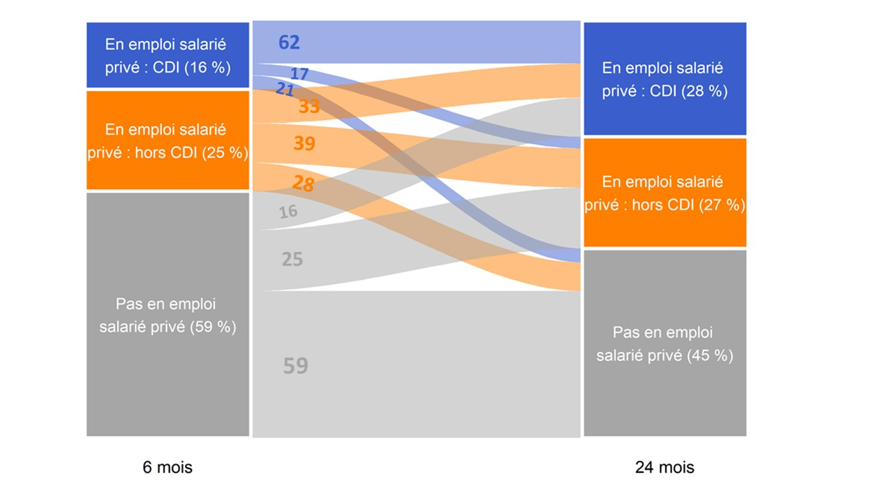
 | En emploi salarié privé : CDI 24 mois après la fin des études (28 %) | En emploi salarié privé : hors CDI 24 mois après la fin des études (27 %) | Pas en emploi salarié privé 24 mois après la fin des études (45 %)
En emploi salarié privé : CDI 6 mois après la fin des études (16 %) | 62 | 17 | 21
En emploi salarié privé : hors CDI 6 mois après la fin des études (25 %) | 33 | 39 | 28
Pas en emploi salarié privé 6 mois après la fin des études (59 %) | 16 | 25 | 59

1. Dans cette publication, l'emploi mesuré n'inclut que les emplois au sens du BIT (encadré 2), ce qui réduit la part des sortants en emploi salarié dans le secteur privé d'un point de pourcentage en moyenne. De ce fait, les chiffres publiés pour les sortants 2019 et 2020 sont légèrement inférieurs à ceux qui ont été précédemment publiés.
Lecture : 16 % des lycéens professionnels sortant d'études en 2021 sont en emploi salarié dans le secteur privé avec un CDI 6 mois après leur sortie d'études. Parmi ceux-ci, 62 % sont encore en emploi salarié dans le secteur privé avec un CDI 24 mois après leur sortie d'études.
Champ : France hors Mayotte. Sortants en 2021 d'une dernière année de formation professionnelle de niveau CAP à BTS en lycée public ou privé sous contrat (hors mentions complémentaires qui représentent 2 % des lycéens sortants en 2021), 6 à 24 mois après la fin de leurs études.
Source : DARES, DEPP, InserJeunes.
Réf : Note d'Information ° 24-30. DEPP.

Figure 5
Figure 5 : Nature de l'emploi salarié privé à 6, 12, 18 et 24 mois des lycéens professionnels sortant d'études en 2021 (en %)

 | Nombre de mois après la sortie d'études | En emploi : CDI* | En emploi : CDD** | En emploi : intérim | En emploi : contrat de professionnalisation*** | En emploi : autre type de contrat
 | 6 mois | 16 | 15 | 8 | 1 | 1
 | 12 mois | 21 | 18 | 8 | 1 | 1
 | 18 mois | 25 | 17 | 6 | 1 | 1
 | 24 mois | 28 | 19 | 6 | 1 | 1

1. Dans cette publication, l'emploi mesuré n'inclut que les emplois au sens du BIT (encadré 2), ce qui réduit la part des sortants en emploi salarié dans le secteur privé d'un point de pourcentage en moyenne. De ce fait, les chiffres publiés pour les sortants 2019 et 2020 sont légèrement inférieurs à ceux qui ont été précédemment publiés.* Contrat à durée indeterminée, ** Contrat à durée déterminée, *** Contrat de professionnalisation
Lecture : 28 % des lycéens professionnels sortant d'études en 2021 sont en CDI 24 mois après leur sortie d'études.
Champ : France hors Mayotte. Sortants en 2021 d'une dernière année de formation professionnelle de niveau CAP à BTS en lycée public ou privé sous contrat (hors mentions complémentaires qui représentent 2 % des lycéens sortants en 2021), 6 à 24 mois après la fin de leurs études.
Source : DARES, DEPP, InserJeunes.
Réf : Note d'Information ° 24-30. DEPP.

Figure 6
Figure 6 complémentaire : Part de la reprise d'études un an après la sortie d'études des lycéens professionnels sortant en 2019, 2020 et 2021 (en %)

 |  | Année n de sortie d'études | En reprise d'études durant l'année scolaire n+1/n+2 (en %) | Nombre de sortants | Nombre de sortants en reprise d'études durant l'année scolaire n+1/n+2 | Année n de sortie d'études | 2019 | 2020 | 2021
Sexe | Femmes | Sortants 2019 | 10 | 71500 | 7400 | Femmes | 9 | 13 | 12
 |  | Sortants 2020 | 13 | 66700 | 8900 | Hommes | 8 | 10 | 10
 |  | Sortants 2021 | 12 | 63200 | 7900 | Production | 7 | 9 | 8
 | Hommes | Sortants 2019 | 8 | 92200 | 7800 | Services | 9 | 13 | 12
 |  | Sortants 2020 | 11 | 88400 | 9300 | BACPRO | 8 | 10 | 10
 |  | Sortants 2021 | 10 | 87200 | 8300 | BTS | 10 | 15 | 14
Certification préparée | CAP | Sortants 2019 | 5 | 25100 | 1300 | CAP | 5 | 7 | 7
 |  | Sortants 2020 | 7 | 24200 | 1800 | Diplômés | 10 | 13 | 12
 |  | Sortants 2021 | 7 | 25600 | 1700 | Non diplômés | 5 | 6 | 5
 | Bac pro | Sortants 2019 | 8 | 79100 | 6500 | En emploi 6 mois après la sortie d'études | 9 | 13 | 11
 |  | Sortants 2020 | 10 | 73500 | 7700 | Pas en emploi 6 mois après la sortie d'études | 8 | 11 | 11
 |  | Sortants 2021 | 10 | 72600 | 7200 | Ensemble | 9 | 12 | 11
 | BTS | Sortants 2019 | 12 | 59500 | 7300
 |  | Sortants 2020 | 15 | 57400 | 8700
 |  | Sortants 2021 | 14 | 52300 | 7300
Domaine de formation | Production | Sortants 2019 | 7 | 59900 | 4400
 |  | Sortants 2020 | 9 | 57800 | 5300
 |  | Sortants 2021 | 8 | 57200 | 4600
 | Services | Sortants 2019 | 10 | 103800 | 10800
 |  | Sortants 2020 | 13 | 97300 | 12900
 |  | Sortants 2021 | 12 | 93300 | 11600
Obtention de la certification | Diplômés | Sortants 2019 | 11 | 122100 | 13200
 |  | Sortants 2020 | 13 | 128300 | 16600
 |  | Sortants 2021 | 12 | 116400 | 14400
 | Non diplômés | Sortants 2019 | 5 | 33200 | 1700
 |  | Sortants 2020 | 6 | 20400 | 1200
 |  | Sortants 2021 | 5 | 27300 | 1400
Situation 6 mois après la sortie d'études | En emploi salarié privé 6 mois après la sortie d'études | Sortants 2019 | 9 | 66600 | 6300
 |  | Sortants 2020 | 13 | 55000 | 7000
 |  | Sortants 2021 | 11 | 61500 | 6700
 | Pas en emploi salarié privé 6 mois après la sortie d'études | Sortants 2019 | 9 | 97100 | 8900
 |  | Sortants 2020 | 11 | 100200 | 11200
 |  | Sortants 2021 | 11 | 89000 | 9500
Ensemble | Ensemble | Sortants 2019 | 9 | 163600 | 15200
 |  | Sortants 2020 | 12 | 155200 | 18200
 |  | Sortants 2021 | 11 | 150400 | 16200

Lecture : 11 % des lycéens professionnels sortant d'études en 2021 se sont réinscrits en études pour l'année scolaire 2022-2023 (hors reprise d'études dans le privé hors contrat).
Note : l'information sur l'obtention du diplôme n'est pas disponible pour respectivement 9 %, 4 %, 3 % des sortants d'un CAP, baccalauréat professionnel, BTS qui sont donc exclus de l'analyse.
Champ : France hors Mayotte. Sortants en 2019, 2020 ou en 2021 d'une dernière année de formation professionnelle de niveau CAP à BTS en lycée public ou privé sous contrat (hors mentions complémentaires qui représentent 2 % des lycéens sortants en 2021), 6 à 24 mois après la fin de leurs études.
Source : DARES, DEPP, InserJeunes.
Réf : Note d'Information ° 24-30. DEPP.

